INDICE
TÁBOA INPUT-OUTPUT E CONTABILIDADE REXIONAL. ANO 1990

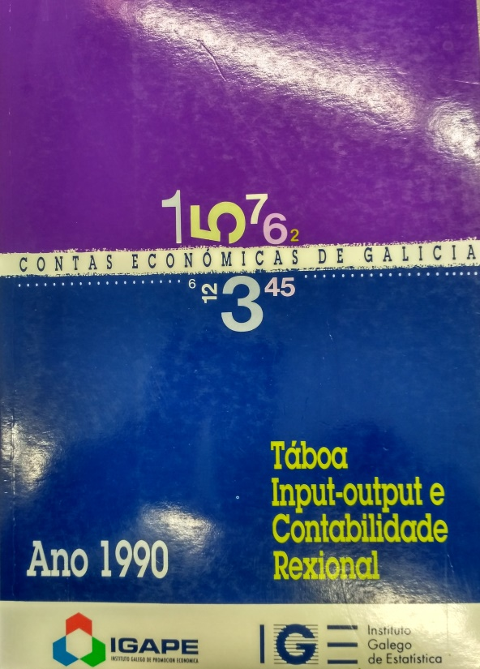
Índice

I. Contas simplificadas da rexión
II. Contas dos grandes sectores da actividade
III. Táboa input-output agregada a 6 ramas
IV. Táboa input-output agregada a 17 ramas
V. Táboa input-output agregada a 66 ramas
VI. Matriz de coeficientes técnicos verticais
VII. Matriz inversa
VIII. Correspondencias TIOGA/90 E R-6, R17, CNAE E TIOGA-80

Elaboración: Instituto Galego de Estatística (Decembro 1993)
Nota: en decembro de 2019 incluiuse na páxina web do IGE este ficheiro en formato Excel. A difusión orixinal está dispoñible na web e consta dun ficheiro executable en Dbase.

